Estadísticas
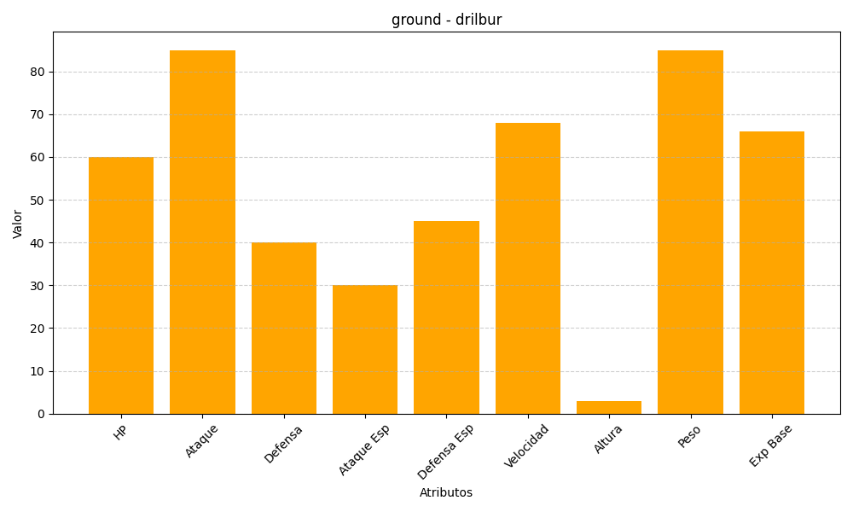
ID | Nombre | Tipo | HP | Ataque | Defensa | Ataque Especial | Defensa Especial | Velocidad | Altura | Peso | Experiencia Base
529 | drilbur | ground | 60 | 85 | 40 | 30 | 45 | 68 | 3 | 85 | 66

